Nombre Recorridos y Andenes
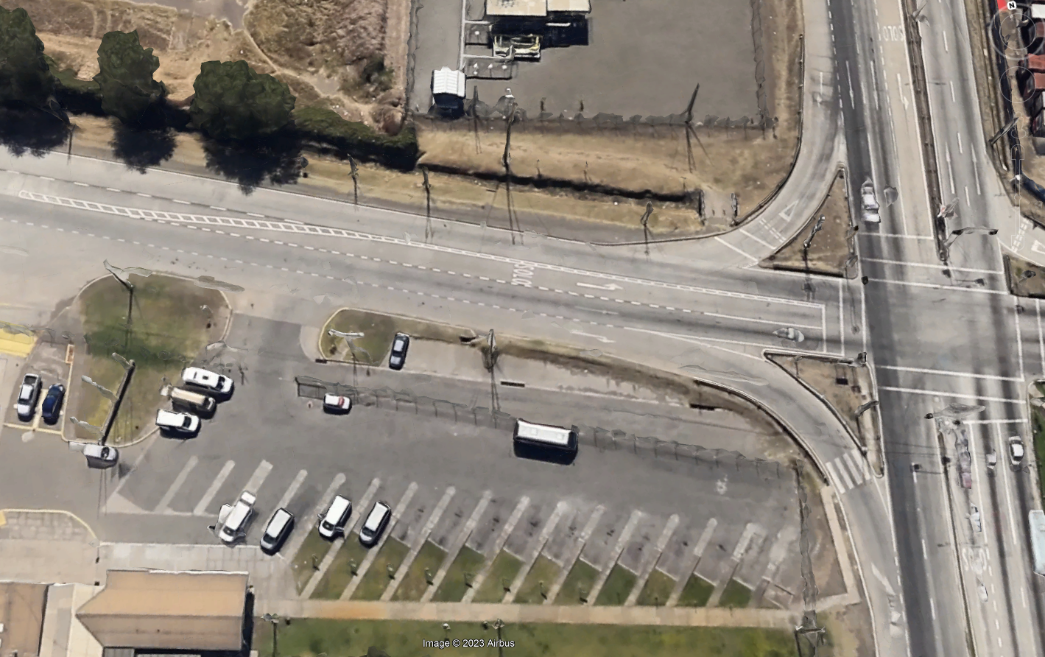
Turno:
Penco - Vilumanque
5
Administrativo:
Penco - Vilumanque
¿Dudas y consultas?
Telefono: Anexo 5577 - 41 2506577
Email: Moviliza@enaprefinerias.cl
¿Quieres visualizar donde viene tu movil?
Utiliza la App AllRide
Descargala desde Google Play o App Store
Turno:
Lomas San Sebastián
6
Administrativo:
Lomas San Sebastián
Anden | Modalidad | Nombre recorrido
1 | Administrativo | A1 Andalué - Recodo
 | Turno | T1 Andalué - Villa San Pedro
Turno:
Nonguén
4
Administrativo:
Nonguén
Turno:
Concepción Centro
7
Administrativo:
Concepción Centro
2 | Administrativo | A2 Chiguayante
 | Turno | T2 Chiguayante
3 | Administrativo | A3 Higueras - Villa San Martin
Turno:
Higueras - Talcahuano
3
Administrativo:
Higuera - Villa San Martín
Turno:
Springhill -San Pedro de la Paz
8
Administrativo:
Springhill - Huertos Familiares
 | Turno | T3 Higueras - Talcahuano
Administrativo:
Salida 17:15 horas
4 | Administrativo | A4 Nonguen
Turno:
Salida 20:10 horas
 | Turno | T4 Nonguen
Turno:
Chiguayante
2
Administrativo:
Chiguayante
Turno:
Coronel - Lomas Coloradas
9
Administrativo:
Coronel - Villa San Pedro
5 | Administrativo | A5 Penco -Vilumanque
 | Turno | T5 Penco - Vilumanque
6 | Administrativo | A6 Lomas San Sebastian-Las Princesas
Turno:
Andalué - Villa San Pedro
1
Administrativo:
Andalué - Recodo
Turno:
Las Salinas - Brisas del Sol
10
Administrativo:
Las Salinas - Talcahuano
 | Turno | T6 Lomas de San Sebastián
7 | Administrativo | A7 Concepción Centro
 | Turno | T7 Concepción Centro
Turno:
La Floresta
11
Administrativo:
8 | Administrativo | A8 Springhill - Huertos
 | Turno | T8 Springhill -San Pedro de la Costa
2
3
4
9 | Administrativo | A9 Coronel - Villa San Pedro
1
5
6
7
8
9
10
Turno:
Lomas San Andrés
12
Administrativo:
 | Turno | T9 Coronel - Lomas Coloradas
11
12
10 | Administrativo | A10 Las Salinas - Talcahuano
 | Turno | T10 Las Salinas - Brisas del Sol
11 | Administrativo | T11 Hualpén - La Floresta
12 | Turno | T12 Lomas San Andrés

